상품제안서
스카이 필 W23 갤럭시워치 무선충전기 | 상품코드: S26637

 |  |  |  |  |  |  | 02-713-8555 | www.synergygift.co.kr
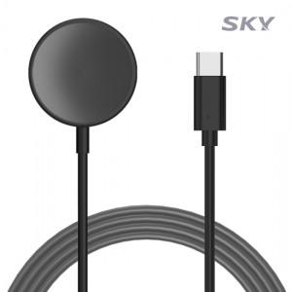

【상세/제작정보】

【인쇄/포장옵션】 | 스티커 / OPP(비닐)

【공급단가】 | 수량 | 50~ | 100~ | 500~ | 1,000~ | 2,000~
*VAT별도 | 단가 | 6,130원 | 5,900원 | 5,680원 | 5,450원 | 5,310원

【상품 URL】 | https://www.synergygift.co.kr:443/src/goods_detail.php?gdno=26637

